상품제안서
더블아이브릭블루투스스피커 | 상품코드: S00457

 |  |  |  |  |  |  | 02-713-8555 | www.synergygift.co.kr
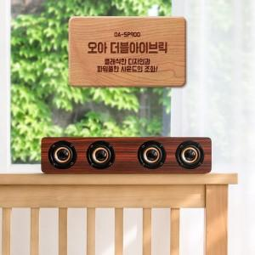 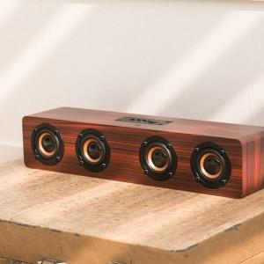

【상세/제작정보】 | .

【인쇄/포장옵션】 | 레이저, 풀칼라 / 포장지포장

【공급단가】 | 수량 | 20~ | 50~ | 100~ | 500~ | 1,000~
*VAT별도 | 단가 | 35,100원 | 34,560원 | 33,750원 | 32,400원 | 31,050원

【상품 URL】 | https://www.synergygift.co.kr:443/src/goods_detail.php?gdno=9079

